informacje
Mieszanka paszowa uzupełniająca o zwiększonej zawartości składników mineralnych i substancji biologicznie czynnych na zaburzenia układu pokarmowego

 | Grupa zwierząt: | trzoda chlewna

Skład mieszanki | Forma: | Granulat
Korzeń kobylaka (15%)
Pięciornik kurze ziele (10%) | Termin ważności: | 24 miesiące
Ziele krwiściągu (10%)
Kłącze rdestu węzownika (10%) | Dawkowanie: | 200-100g/szt./dzień
Ziele mięty (10%)
Kora dębu (10%) | Zalety stosowania:
Kłącze perzu (10%) | Poprawia smakowitośc paszy
Wytłoki z Lnu (10%)
Wytłoki z rzepaku (5%) | Zwiększająca apetyt i pobieranie pokarmu
Wytłoki z pomidorów (5%)
Nasiona kozieradki (5%) | Wpływająca korzystnie na zaburzenia układu pokarmowego

 | Zmniejsza występowanie biegunek

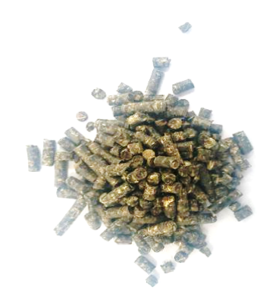

 | 15% | 15
Pięciornik kurze ziele (10%) | 10% | 10
Ziele krwiściągu (10%) | 10% | 10
Kłącze rdestu węzownika (10%) | 10% | 10
Ziele mięty (10%) | 10% | 10
Kora dębu (10%) | 10% | 10
Kłącze perzu (10%) | 10% | 10
Wytłoki z Lnu (10%) | 10% | 10
Wytłoki z rzepaku (5%) | 5% | 5
Wytłoki z pomidorów (5%) | 5% | 5
Nasiona kozieradki (5%) | 5% | 5

